Sheet1
多重验证令牌

 | 令牌名称 |  |  |  | 密码种子
 | token01

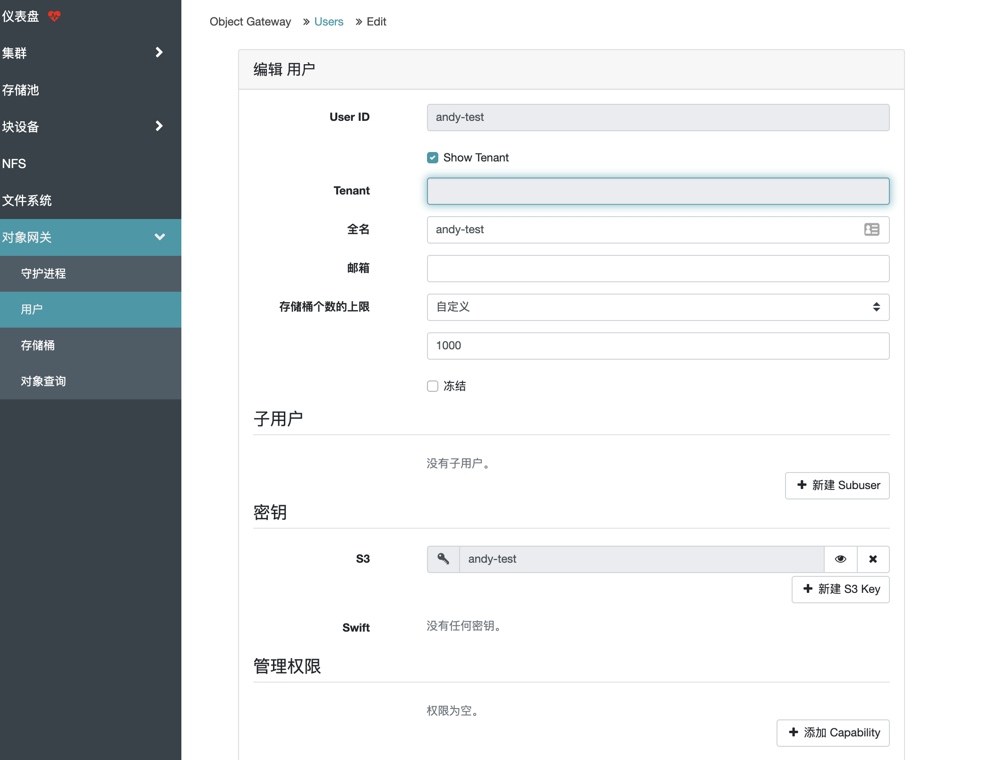

 | 多重验证令牌 |  | 令牌

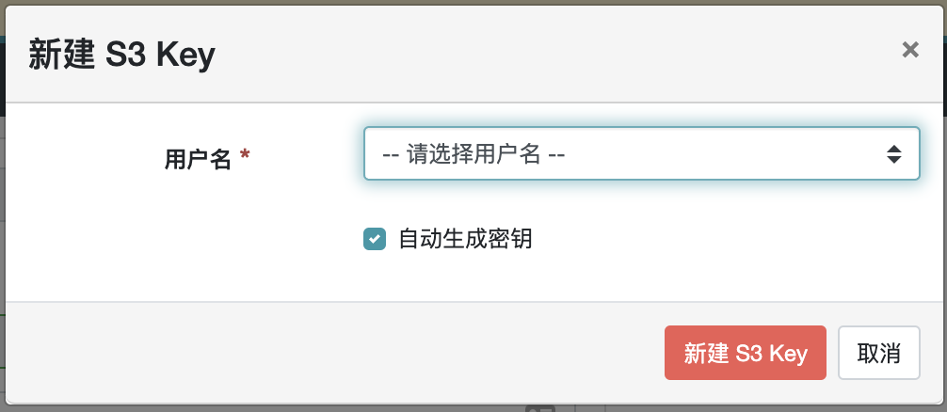

请输入令牌名称 | 新建 令牌

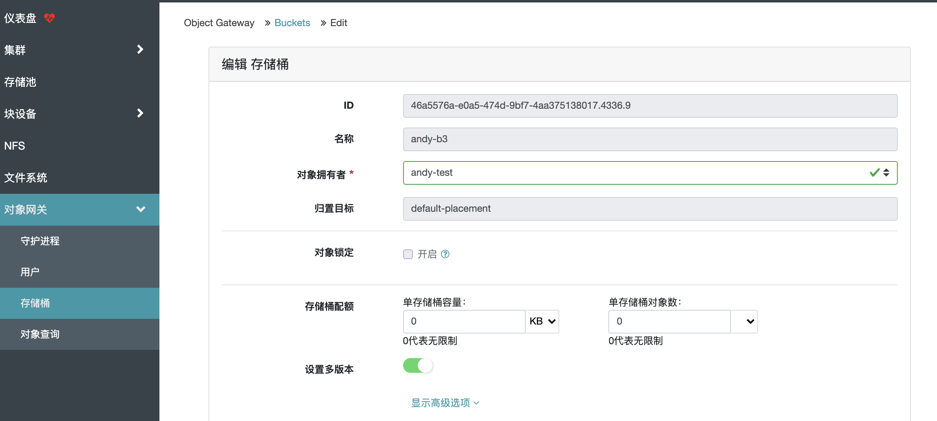

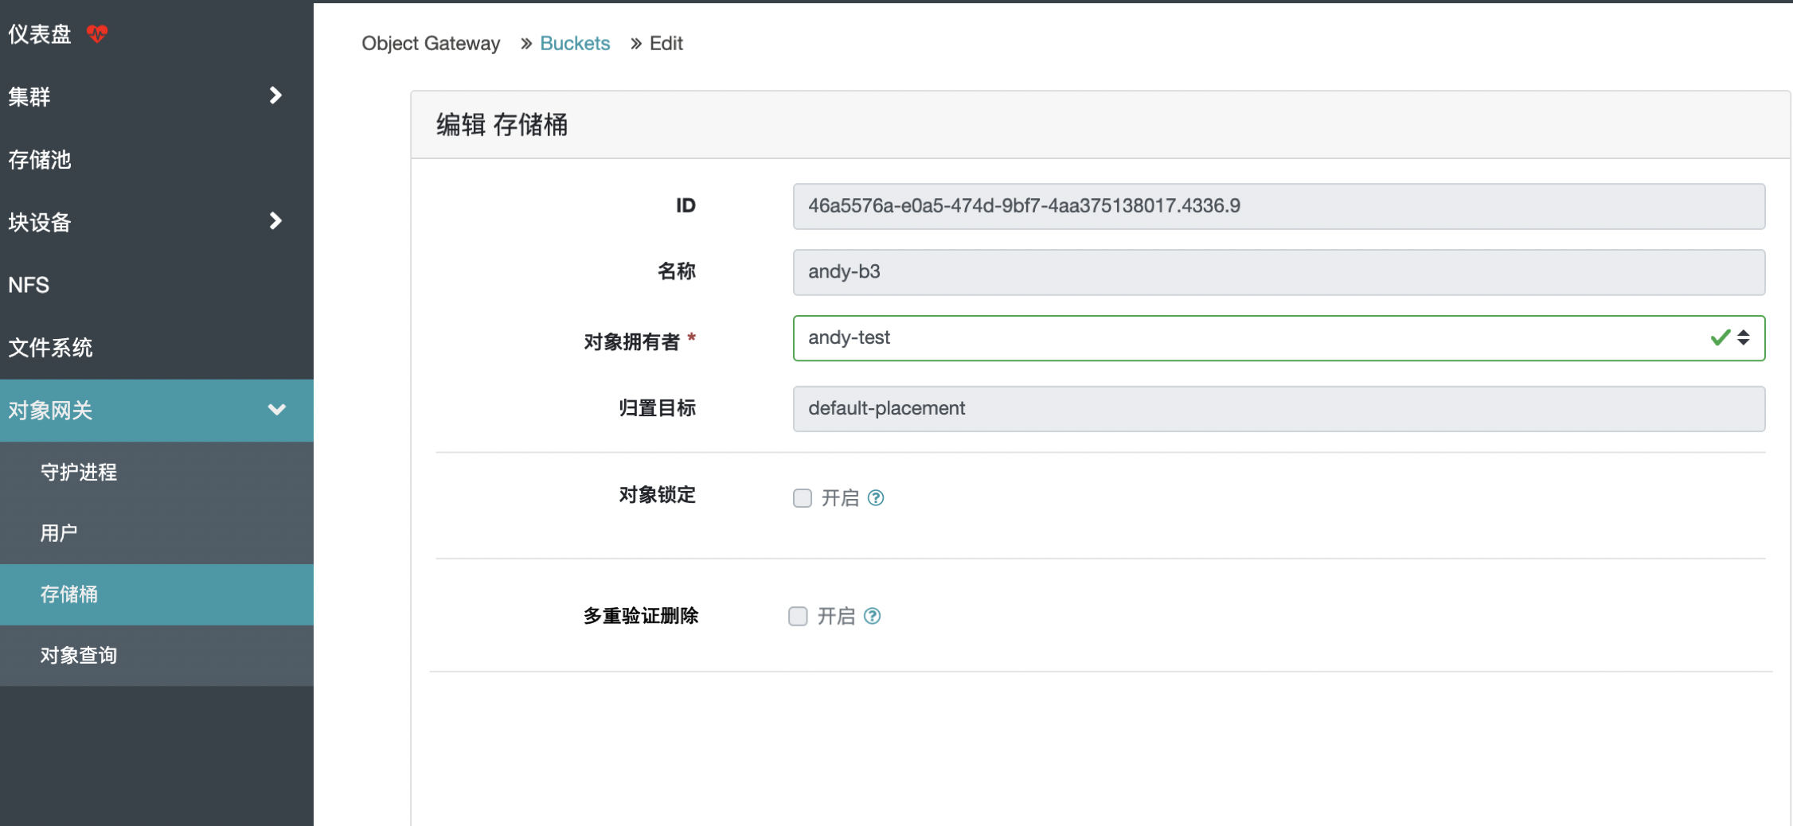

 | 令牌名称 | 请选择令牌 |  | 新建令牌

 | 令牌密码

